Sheet1
FIFO | Page Frame | 1 | 0 | 7 | 1 | 0 | 2 | 1 | 2 | 3 | 0 | 3 | 2 | 4 | 0 | 3 | 0 | 2 | 1 | 0 | 7

 | 0 | 1 | 1 | 1 | 1 | 1 | 2 | 2 | 2 | 2 | 0 | 0 | 0 | 0 | 0 | 3 | 3 | 3 | 1 | 1 | 1
 | 1 |  | 0 | 0 | 0 | 0 | 0 | 1 | 1 | 1 | 1 | 1 | 2 | 2 | 2 | 2 | 0 | 0 | 0 | 0 | 7
 | 2 |  |  | 7 | 7 | 7 | 7 | 7 | 7 | 3 | 3 | 3 | 3 | 4 | 4 | 4 | 4 | 2 | 2 | 2 | 2

 | Số trang bị lỗi là |  | 14

LRU | Page Frame | 1 | 0 | 7 | 1 | 0 | 2 | 1 | 2 | 3 | 0 | 3 | 2 | 4 | 0 | 3 | 0 | 2 | 1 | 0 | 7

 | 0 | 1 | 1 | 1 | 1 | 1 | 1 | 1 | 1 | 1 | 0 | 0 | 0 | 4 | 4 | 4 | 4 | 2 | 2 | 2 | 7
 | 1 |  | 0 | 0 | 0 | 0 | 0 | 0 | 0 | 3 | 3 | 3 | 3 | 3 | 0 | 0 | 0 | 0 | 0 | 0 | 0
 | 2 |  |  | 7 | 7 | 7 | 2 | 2 | 2 | 2 | 2 | 2 | 2 | 2 | 2 | 3 | 3 | 3 | 1 | 1 | 1

 | Số trang bị lỗi là |  | 12

FIFO | Page Frame | 7 | 0 | 1 | 2 | 0 | 3 | 0 | 4 | 2 | 3 | 0 | 3 | 2 | 1 | 2 | 0 | 1 | 7

 | 0 | 7 | 7 | 7 | 2 | 2 | 2 | 2 | 4 | 4 | 4 | 0 | 0 | 0 | 0 | 0 | 0 | 0 | 7
 | 1 |  | 0 | 0 | 0 | 0 | 3 | 3 | 3 | 2 | 2 | 2 | 2 | 2 | 1 | 1 | 1 | 1 | 1
 | 2 |  |  | 1 | 1 | 1 | 1 | 0 | 0 | 0 | 3 | 3 | 3 | 3 | 3 | 2 | 2 | 2 | 2

 | Số trang bị lỗi là |  | 13

LRU | Page Frame | 7 | 0 | 1 | 2 | 0 | 3 | 0 | 4 | 2 | 3 | 0 | 3 | 2 | 1 | 2 | 0 | 1 | 7

 | 0 | 7 | 7 | 7 | 2 | 2 | 2 | 2 | 4 | 4 | 4 | 0 | 0 | 0 | 1 | 1 | 1 | 1 | 1
 | 1 |  | 0 | 0 | 0 | 0 | 0 | 0 | 0 | 0 | 3 | 3 | 3 | 3 | 3 | 3 | 0 | 0 | 0
 | 2 |  |  | 1 | 1 | 1 | 3 | 3 | 3 | 2 | 2 | 2 | 2 | 2 | 2 | 2 | 2 | 2 | 7

 | Số trang bị lỗi là |  | 12

OPT | Page Frame | 7 | 0 | 1 | 2 | 0 | 3 | 0 | 4 | 2 | 3 | 0 | 3 | 2 | 1 | 2 | 0 | 1 | 7

 | 0 | 7 | 7 | 7 | 2 | 2 | 2 | 2 | 2 | 2 | 2 | 2 | 2 | 2 | 2 | 2 | 2 | 2 | 7
 | 1 |  | 0 | 0 | 0 | 0 | 0 | 0 | 4 | 4 | 4 | 0 | 0 | 0 | 0 | 0 | 0 | 0 | 0
 | 2 |  |  | 1 | 1 | 1 | 3 | 3 | 3 | 3 | 3 | 3 | 3 | 3 | 1 | 1 | 1 | 1 | 1

 | Số trang bị lỗi là |  | 9

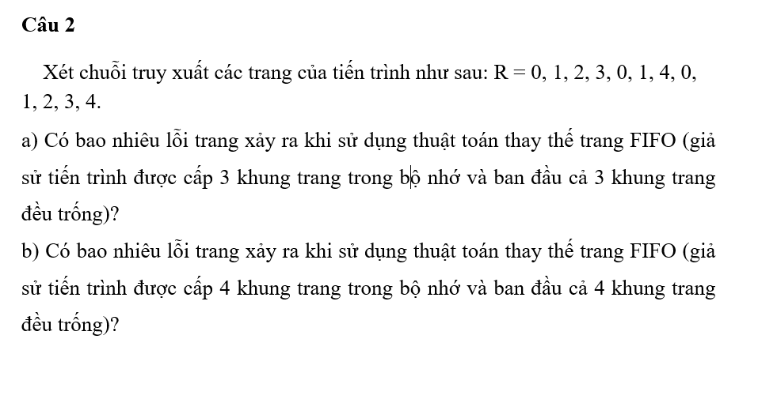
FIFO | cái nào lâu nhất sẽ bị thay thế
LRU | từng số hàng đầu lùi về theo số trang( ví dụ 3 trang lùi 3, 4 trang thì lùi 4) sẽ ra số bị thay thế
OPT | gióng từ cột so với hàng trên, cái nào xa nhất thì sẽ bị thay thế

FIFO | Page Frame | 0 | 1 | 2 | 3 | 0 | 1 | 4 | 1 | 2 | 3 | 4

 | 0 | 0 | 0 | 0 | 3 | 3 | 3 | 4 | 4 | 4 | 4 | 4
 | 1 |  | 1 | 1 | 1 | 0 | 0 | 0 | 0 | 2 | 2 | 2
 | 2 |  |  | 2 | 2 | 2 | 1 | 1 | 1 | 1 | 3 | 3

 | Số trang bị lỗi là |  | 9

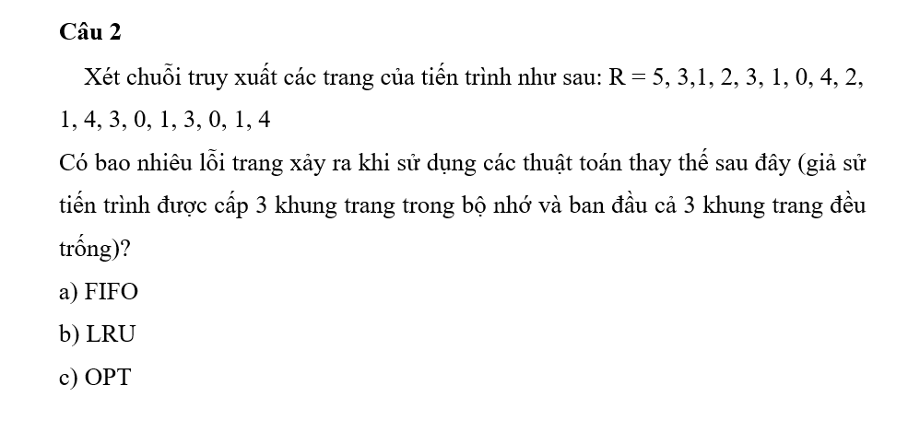

FIFO | Page Frame | 0 | 1 | 2 | 3 | 0 | 1 | 4 | 1 | 2 | 3 | 4

 | 0 | 0 | 0 | 0 | 0 | 0 | 0 | 4 | 4 | 4 | 4 | 4
 | 1 |  | 1 | 1 | 1 | 1 | 1 | 1 | 1 | 1 | 1 | 1
 | 2 |  |  | 2 | 2 | 2 | 2 | 2 | 2 | 2 | 2 | 2
 | 3 |  |  |  | 3 | 3 | 3 | 3 | 3 | 3 | 3 | 3
 | Số trang bị lỗi là |  | 5

FIFO | Page Frame | 5 | 3 | 1 | 2 | 3 | 1 | 0 | 4 | 2 | 1 | 4 | 3 | 0 | 1 | 3 | 0 | 1 | 4

 | 0 | 5 | 5 | 5 | 2 | 2 | 2 | 2 | 2 | 2 | 1 | 1 | 1 | 1 | 1 | 1 | 1 | 1 | 4
 | 1 |  | 3 | 3 | 3 | 3 | 3 | 0 | 0 | 0 | 0 | 0 | 3 | 3 | 3 | 3 | 3 | 3 | 3
 | 2 |  |  | 1 | 1 | 1 | 1 | 1 | 4 | 4 | 4 | 4 | 4 | 0 | 0 | 0 | 0 | 0 | 0

 | Số trang bị lỗi là |  | 10

LRU | Page Frame | 5 | 3 | 1 | 2 | 3 | 1 | 0 | 4 | 2 | 1 | 4 | 3 | 0 | 1 | 3 | 0 | 1 | 4

 | 0 | 5 | 5 | 5 | 2 | 2 | 2 | 0 | 0 | 0 | 1 | 1 | 1 | 0 | 0 | 0 | 0 | 0 | 0
 | 1 |  | 3 | 3 | 3 | 3 | 3 | 3 | 4 | 4 | 4 | 4 | 4 | 4 | 1 | 1 | 1 | 1 | 1
 | 2 |  |  | 1 | 1 | 1 | 1 | 1 | 1 | 2 | 2 | 2 | 3 | 3 | 3 | 3 | 3 | 3 | 4

 | Số trang bị lỗi là |  | 12

OPT | Page Frame | 5 | 3 | 1 | 2 | 3 | 1 | 0 | 4 | 2 | 1 | 4 | 3 | 0 | 1 | 3 | 0 | 1 | 4

 | 0 | 5 | 5 | 5 | 2 | 2 | 2 | 2 | 2 | 2 | 2 | 2 | 2 | 2
 | 1 |  | 3 | 3 | 3 | 3 | 3 | 3 | 3 | 3 | 3 | 3 | 3 | 3
 | 2 |  |  | 1 | 1 | 1 | 1 | 0 | 4 | 4 | 1 | 4 | 4 | 0

 | Số trang bị lỗi là

